Worksheet
Изображение* | ID | Код | Артикул* | Название товара* | Цена, руб.* | Основной | Удаленный | В пути | 0 | Ваш заказ
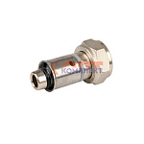 | 834441 | STP-110009 | VR108-16 | Соединитель ЕВРОКОНУС коллекторный для м./п. трубы ПРЕСС 16(2,0) x 3/4 (евроконус) MULTIFIT VIEIR | 180.53 руб. | >50 | 0 | 0 | шт |  | 0
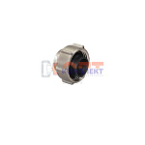 | 826747 | PPA-220072 | VR110-15 | Евроконус обжимной для трубы 15мм х 3/4" (200/2шт) | 156.82 руб. | >100 | 0 | 0 | шт |  | 0
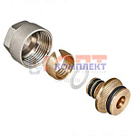 | 819272 | STP-110001 | VR110-16 | Евроконус для коллектора 3/4"-16*2,0 (5/200шт) | 144.06 руб. | >100 | 0 | 0 | шт |  | 0
 | 819273 | STP-110002 | VR110-20 | Евроконус для коллектора 3/4"-20*2,0 (5/200шт) | 176.88 руб. | >100 | 0 | 0 | шт |  | 0
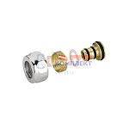 | 834442 | STP-110004 | VR111-16A | Конус ХРОМ для коллектора (FAR) 1/2 -16*2.0 ViEiR (10/500шт) | 140.41 руб. | >25 | 0 | 0 | шт |  | 0
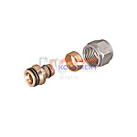 | 834443 | STP-110005 | VR111-16B | Конус для коллектора 1/2 -16*2.2 ViEiR (5/400шт) | 116.71 руб. | >25 | 0 | 0 | шт |  | 0
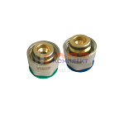 | 836375 | STP-110006 | VR1622 | Евроконус для коллектора 3/4 x16*2.2 ViEiR (5/200шт) | 180.53 руб. | >100 | 0 | 0 | шт |  | 0
 | 836376 | STP-110007 | VR16226 | Евроконус для REHAU STABIL 3/4 x16,2*2.6 ViEiR (5/200шт) | 180.53 руб. | >100 | 0 | 0 | шт |  | 0
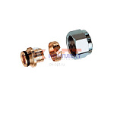 | 836377 | STP-110008 | VR1622C | Евроконус ХРОМ (FAR) 3/4 x16*2.2 ViEiR (200шт) | 189.65 руб. | >100 | 0 | 0 | шт |  | 0

